חישובים
 |  |  | צגים אלקטרוניים - עיצוב אותיות וספרות
לחישוב גודל האות והמידות הנדרשות הנוספות יש להזין את ממדי הפיקסלים כפי שסופקו ע"י היצרן. ראו ציור לדוגמה - כל מלבן בודד מייצג פיקסל בודד על הצג.

לבדיקת עמידה בדרישות התקן יש להזין את הגדלים במקום המיועד (תאים צהובים). התוצאה תתקבל היכן שרשום "תוצאה" או "תוצאות".

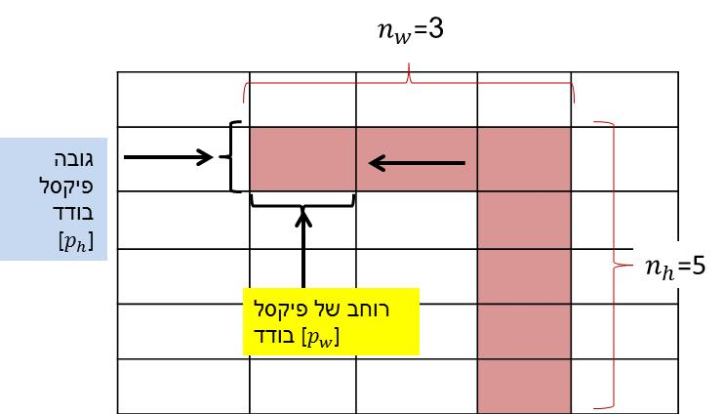
שלב 1 |  |  |  |  |  |  |  |  |  | ציור לדוגמה - בתקן 1918 חלק 4 נספח ה
גודל הממד האופקי של פיקסל בודד לפי נתוני יצרן הצג (במילימטרים) | = Pw | 3
גודל הממד האנכי של פיקסל בודד לפי נתוני יצרן הצג (במילימטרים) | = Ph | 1.5

שלב 2 |  |  |  |  | תוצאות | מ"מ
מספר הפיקסלים שמרכיבים את הרכיב האופקי של הסימן לפי התכנון | = nw | 20 |  |  | גודלו של הרכיב האופקי (מ"מ): | 60
מספר הפיקסלים שמרכיבים את הרכיב האנכי של הסימן לפי התכנון | = nh | 30 |  |  | גודלו של הרכיב האנכי (מ"מ): | 45

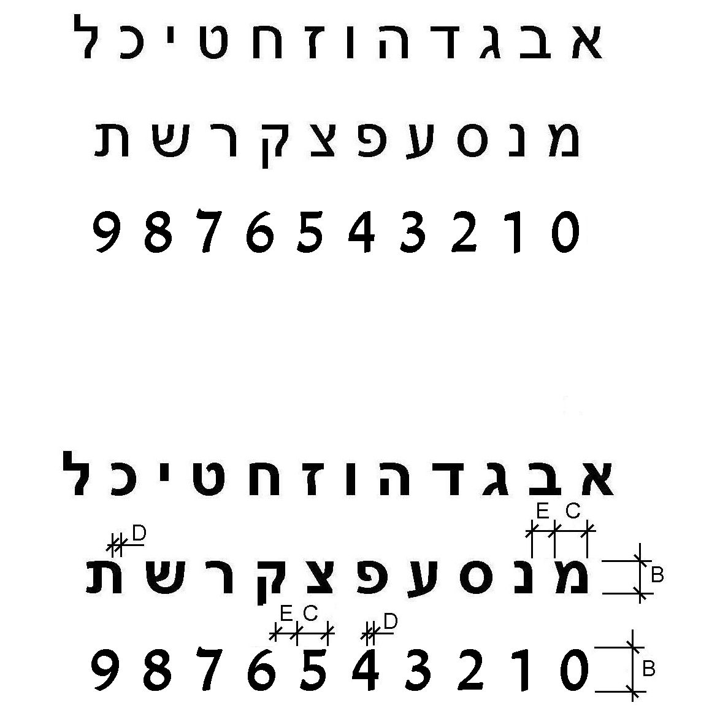
סעיף 2.1.10.1(הרישה) |  | אותיות וספרות רחבות - היחס בין רוחב האות או הספרה, לגובהה:
 |  |  |  |  |  |  |  |  |  |  | ציור 6א בתקן 1918 חלק 4
 |  |  | רוחב (C, מ"מ): | 11 | גובה (B, מ"מ): | 20 | תוצאה: | 55% | לא תקין

 |  | אותיות וספרות צרות - היחס בין רוחב האות או הספרה, לגובהה:

 |  |  | רוחב (C, מ"מ): | 11 | גובה (B, מ"מ): | 20 | תוצאה: | 55% | תקין

סעיף 2.1.10.2(ב) |  | אותיות וספרות - היחס בין עובי הקו של הספרה או האות, לגובהה:

 |  |  | עובי (D, מ"מ): | 2 | גובה (B, מ"מ): | 20 | תוצאה: | 10% | לא תקין

סעיף 2.1.10.3(א) |  | היחס בין המרווח בין אותיות ובין ספרות באותה מילה או באותו מספר, לבין גובהן:

 |  |  | מרווח אופקי (E, מ"מ): | 5 | גובה (B, מ"מ): | 20 | תוצאה: | 25% | תקין

סעיף 2.1.10.3(ב) |  | היחס בין המרווח בין המילים ובין המספרים, לבין גובהן:

 |  |  | מרווח (מ"מ): | 9 | גובה (B, מ"מ): | 20 | תוצאה: | 45% | תקין

סעיף 2.1.10.3(ג) |  | היחס בין המרווח בין השורות, לבין גובה האות:

 |  |  | המרווח בין שורות (מ"מ): | 5 | גובה (B, מ"מ): | 20 | תוצאה: | 25% | לא תקין

